énoncé
exemple bébés et crocodile
 | en ajoutant une hypothèse
 | exemple : | c vrai
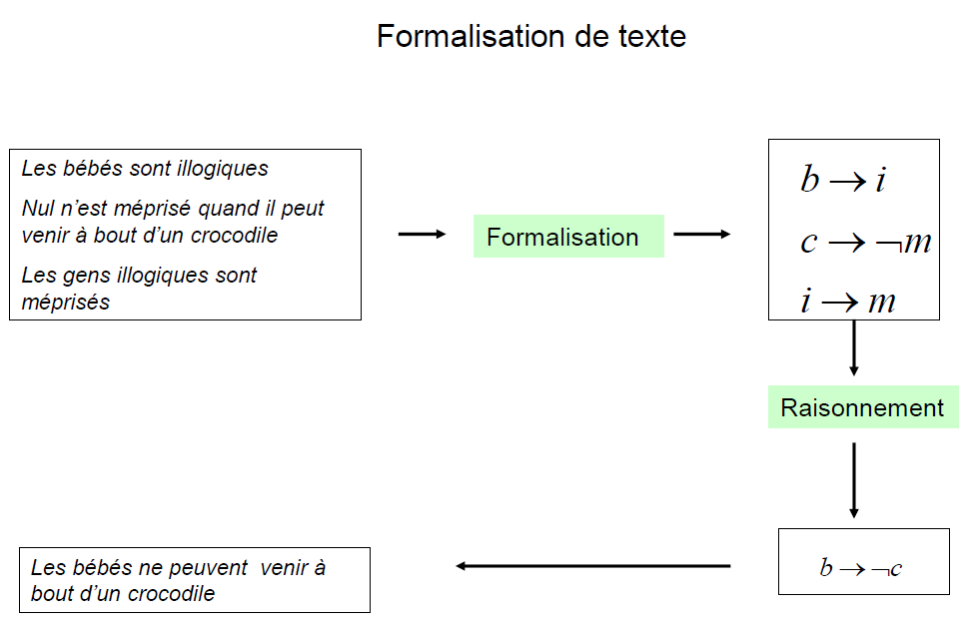

 |  |  |  | Voud devrez , dans un premier temps, résoudre le problème sous forme d'un arbre d'assertions logiques

 | vous obtiendrez le fait que : |  | c est vrai
 |  |  | m est faux
 |  |  | i est faux
 |  |  | b est faux

solveur
Ski alpin, de fond et luge | Méthode du simplexe - solveur
 | xB | xM | xI | xC |  |  | univers des participants
valeur entière obtenue | 0 | 0 | 0 | 1 |  |  | 1

 |  |  |  |  |  |  | Somme | égalité | Condition
Fonction objectif |  |  |  |  |  |  | 0 |  | max | Objectif
Sous les Contraintes suivantes | -1 |  | 1 |  |  |  | 0 | >= | 0
 |  | -1 |  | -1 |  |  | -1 | >= | -1
 |  | 1 | -1 |  |  |  | 0 | >= | 0
 |  |  |  | 1 |  |  | 1 | = | 1
 |  |  |  |  |  |  | 0
 |  |  |  |  |  |  | 0

1) concevoir le Programme linéaire STANDARD
2) Saisir les paramètres (fonction objectif, contraintes) dans les zones colorées

activation de la macro-complémentaire : solveur
a) Fichier / Options / Compléments
b) dans les compléments inactifs sélectionnez le complément solveur
c) cliquez sur Atteindre
d) dans la boite de dialogue cochez solveur et cliquez sur OK
e) maintenant trouvez le solveur. Dans quel menu est-il ? Le menu Données

3) Lancer le solver

4) voici les paramètres à renseigner :
a) objectif à atteindre : L7 |  |  |  |  | 4.1) cellule cible : le total de la fonction objectif
b) on cherche un Maximum (à adapter à un MIN) |  |  |  |  | 4.2) choisissez MAX ou MIN
c) cellules variables : B3:C3 (à adapter au nombre de variables de décision) |  |  |  |  | 4.3) cellules variables : zone de cellules destinées à recevoir les valeurs des variables
d) contraintes : L8:L9 <= N8:N9 (à adapter à un MIN, et au nbr de contraintes) |  |  |  |  | 4.4) établir la zone des contraintes (partie gauche de la matrice du PL = vecteur de valeurs de contraintes)
 |  |  |  | . |  | 4.4.1) utilisez les rubriques Ajouter, Modifier, supprimer pour ajuster les contraintes
 |  |  |  |  |  | 4.4.2) Si vous voulez définir des variables ENTIERES :

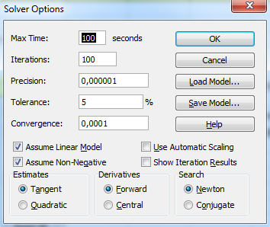

 |  |  |  |  |  | 4.4.3) Si vous voulez définir des variables BINAIRES :

 |  |  |  |  | 4.5) Vérifiez les paramètres d'options

5) Résoudre le solveur
6) regardez bien le message, il est peut-être dit qu'il n'y a pas de solution !!
7) si vous lancez le solveur sur l'exemple fil rouge du chapitre 5 (avec les paramètres représentés dans le dessin d'écran du paragraphe 4)) vous obtenez :

